APV-handleplanskema
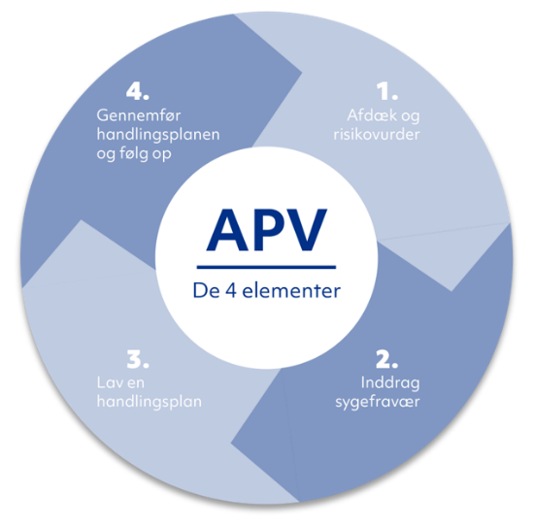
APV i Hjørring Kommune
Arbejdsplads:
Leder i arbejdsmiljøgruppen/Formand for MED-udvalg:
Arbejdsmiljørepræsentant/repræsentant for MED-udvalg:
APV oprettet/ revideret dato:

Arbejdsmiljøtemaer | Beskriv problem/udviklingsønske | Risikovudér og prioriter - hvilken indsats skal igangsættes først? *se under fanen "Vejledning til risikovurdering" | Løsningsforslag/handling | Tidsplan - hvornår går vi i gang? | Ansvarlig - hvem gør hvad? | Opfølning - hvornår og hvordan tjekker vi, at indsatsen er lykkes
Fysiske forhold: indeklima, temepratur, træk, luftkvalietet, belysning mv. |  | Vælg risiko
Ergonomi: Arbejdsstillinger, løft, træk, skub, byrder, indretning, hjælpemidler mv. |  | Vælg risiko
Psykisk Arbejdmiljø I: stor arbejdsmængde og tidspres, uklare krav, ledelsesmæssig og social opbakning mv. |  | Vælg risiko
Psykisk arbejdsmiljø II: høje følelsesmæssige krav, skjule egne tankr/følelser, pauser mv. |  | Vælg risiko
Vold: i og uden for arbejdstid, psykisk førstehjælp, digital chikane mv. |  | Vælg risiko
Krænkende handlinger: mobning, chikane, seksuel chikane, nedværdigende adfærd mv. |  | Vælg risiko
Kemi: faremærkede produkter, substitution, brugsanvisninger, risikovurdering, oplæring mv. |  | Vælg risiko
Ulykkesrisiko: registrering, forebyggelse, opfølgnimng, vold mv. |  | Vælg risiko
Andet? |  | Vælg risiko
Sygefravær: Er der forhold i arbejdet, der kan medvirke til sygefravær/at det øges |  | Vælg risiko

Vejledning til risikovurdering
